Лист1
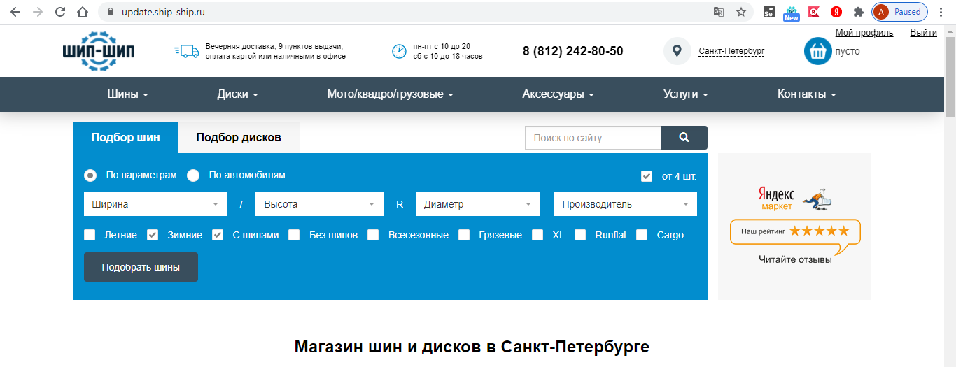

№ | Проверка | Результат | Комментарий
1 | Не функциональные проверки
2021-01-01 | Проверить, что фильтр и его элементы корректно отображается на странице
2021-02-01 | Проверить, что все поля и чек-боксы имеют названия
2021-03-01 | Проверить, что в поля (Ширина, высота, диаметр, производитель) можно вводить значения
2021-04-01 | Есть выпадающий список
2021-05-01 | Из выпадающего списка можно выбрать значение
2021-06-01 | Можно ввести значение вручную
2021-07-01 | Нельзя ввести нечисловые значения в поля “Ширина”, “Высота”, “Диаметр”
2021-08-01 | Проверить, что после введения букв в поле “Производитель”, в выпадающем списке остаются соответствующие им значения (Латиница, кириллица)
2021-09-01 | Проверить возможность выбора нескольких производителей
2021-10-01 | Проверить, что при вводе в поля “Ширина”, “Высота”, “Диаметр” цифры в выпадающем списке отображаются числа, содержащие эту цифру
2021-11-01 | Проверить, что при вводе значений, не содержащихся в выпадающих списках, выдаётся сообщение об ошибке
2021-12-01 | Проверить, что чек-боксы (Летние, Зимние, С шипами, Без шипов, Всесезонные, Грязевые, XL, Runflat, Cargo, “от 4 шт”) можно включить/выключить
1-13 | Проверить, что чек-боксы “С шипами” и “Без шипов” отображаются только при включенном чек-боксе “Зимние”
1-14 | Проверить, что после выключения чек-бокса “Зимние” включенный ранее параметр “с шипами”/”без шипов” автоматически отключается
1-15 | Проверить, что кнопка “Подобрать шины” кликабельна

2 | Функциональные проверки
2021-01-02 | Проверить, что можно установить фильтр “по параметрам
2021-02-02 | Проверить корректность поиска по чек-боксам *
2021-03-02 | Проверить корректность поиска с валидными значениями радиуса, ширины и высоты |  |  | * Параметры проверки корректности поиска по чек-бексам чек-боксов
2021-04-02 | Проверить корректность поиска с меньшей шириной для данного радиуса |  |  | Летние | Зимние без уточнения | Зимние с шипами | Зимние без шипов | Всесезонные | Грязевые | XL | Runflat | Cargo | от 4
2021-05-02 | Проверить корректность поиска с большей шириной для данного радиуса |  |  | нет | да | нет | да | да | да | да | нет | да | da
2021-06-02 | Проверить корректность поиска с меньшей высотой для данного радиуса |  |  | нет | нет | нет | нет | да | да | нет | нет | нет | net
2021-07-02 | Проверить корректность поиска с большей высотой для данного радиуса |  |  | да | да | да | да | да | нет | нет | да | да | da
2021-08-02 | Проверить корректность поиска с высотой “-” |  |  | нет | нет | нет | нет | нет | нет | нет | нет | да | da
2021-09-02 | Проверить Поиск по производителю (название на латинице) |  |  | нет | да | да | да | нет | да | нет | да | да | net
2021-10-02 | Проверить поиск по производителю (название на кириллице) |  |  | да | да | да | да | да | да | нет | нет | нет | da
2021-11-02 | Проверить сохранение фильтра после нажатия кнопки “Подобрать шины" |  |  | да | да | нет | нет | да | да | да | да | нет | da

